상품제안서
센트라도 B 골드버튼 8k 3단 자동 양우산+락앤락 메트로머그컵 600ml 세트 | 상품코드: F33044

 |  |  |  |  |  |  | 02-412-0044 | www.easy1.co.kr
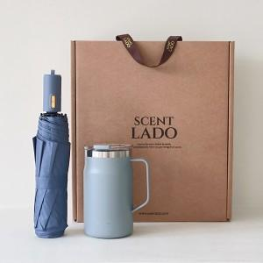

【상세/제작정보】 | 배송비 : 10개입 1박스 6000원 별도/박스 손잡이 있음

【인쇄/포장옵션】 | 레이저 / 포장불가능

【공급단가】 | 수량 | 50~ | 100~ | 300~ | 500~ | 1,000~
*VAT별도 | 단가 | 32,400원 | 31,860원 | 31,050원 | 30,510원 | 29,700원

【상품 URL】 | https://easy1.co.kr:443/src/goods_detail.php?gdno=33044

